Hoja 1
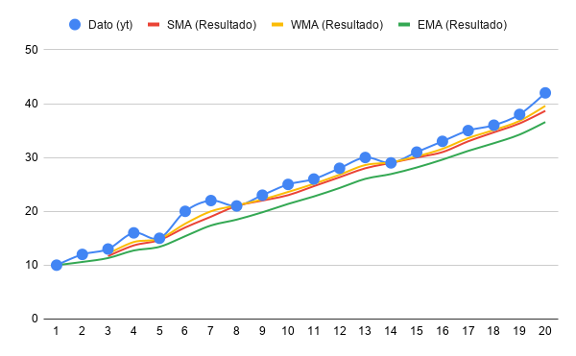
Tiempo (t) | Dato (yt​) | SMA (Resultado) | WMA (Resultado) | EMA (Resultado) | a = | 0.3
1 | 10 |  |  | 10.00 | (1-a) = | 0.7
2 | 12 |  |  | 10.60
3 | 13 | 11.67 | 12.1 | 11.32
4 | 16 | 13.67 | 14.3 | 12.72
5 | 15 | 14.67 | 14.9 | 13.41
6 | 20 | 17 | 17.7 | 15.38
7 | 22 | 19 | 20 | 17.37
8 | 21 | 21 | 21.1 | 18.46
9 | 23 | 22 | 22.2 | 19.82
10 | 25 | 23 | 23.6 | 21.37
11 | 26 | 24.67 | 25.1 | 22.76
12 | 28 | 26.33 | 26.8 | 24.33
13 | 30 | 28 | 28.6 | 26.03
14 | 29 | 29 | 29.1 | 26.92
15 | 31 | 30 | 30.2 | 28.15
16 | 33 | 31 | 31.6 | 29.60
17 | 35 | 33 | 33.6 | 31.22
18 | 36 | 34.67 | 35.1 | 32.66
19 | 38 | 36.33 | 36.8 | 34.26
20 | 42 | 38.67 | 39.6 | 36.58

